工作表1
Facebook API sequence of saving my pic
active
※Relationship between blocks
input value
output value
leave
active
leave
input value
output value
※Single block actions
Instruction Diagram
Function or Program
Function
or
Program
Function
or
Program

 |  | ※Please read the Instruction Diagram for the logic of diagrams

1.System working flow

Job3
client.php
worker.php
Job2
Job request
Worker2
Retrive one URL address of a picture in the facebook ablum with Facebook API
Return image URL
Pass image URL
Recive and start new job request
Worker3
Acquire specific URL image and save it to the directory
Using Gearman
Facebook API Flow

A.worker2受到呼叫後開始工作，
完畢後將撈取的圖片URL回傳給client。

B.client接收到Worker2的回應後，開始
執行Job3，並將URL傳遞給Worker3

C.Worker3接收到URL後，將圖片解開，
並儲存至指定的本地端路徑

A.起始Facebook SDK
B.登入FB後重導回Web APP(要注意APP存取權限授權)
Helper會自動幫你導到Login之後再重導回你的APP
C.開始對FB發送請求( 'GET'為請求方法 ,
'/me/photos/uploaded' 為訪問層級<path> )
※FacebookRequest will reply you a GraphObject ,
Your request infos will be wraped inside,
you can transform it into
GraphUser, GraphLocation or GraphSessionInfo ,
or even Array.
Startc
※https://developers.facebook.com/tools/explorer
You can use this simulator to help you explore the
path of Facebook.
GraphObject
Transform to Array
※Add your facebook account to facebook developers before you getting start,
and you'll get appID and appSecret from the official website
by adding the new web app project .
https://developers.facebook.com/
※Please beware of the accessing right for your app on this step ,
and remember to reflash your session after changing the
accessing authority , or you'll get empty or insufficient infos while
you fetch respond.( Aris stuck here a whole day...... )
$appID
$appSecret
$myUrl
$defaultImgUrl
FacebookRedirectLoginHelper
Login facebook and redirect to your web app page($myUrl)
FacebookSession::setDefaultApplication
Initialize FB SDK with appID and appSecret
make user Login Facebook to access your app
FacebookSession
If
$session is available
true
false
do nothing
or
back to login
FacebookRequest
Send Requests using Graph API
you do most requests to FB with this API
'GET'
'/me/photos/uploaded'
Parse
Extract image URLs and
choose one randomly
End
Image URL
Return
D.解析Respond資訊，並由所得
結果清單中，亂數拋出一組URL。
Instruction Diagram
Facebook API
My Function
or
Program
2.Facebook API Flow

If $session is available

※$defaultImgUrl is a safety to make sure that
output value is always availiable from external ,
if the sequences fail (connecting to FB or parsing error),
it will be returned as the result.

3.Pros & Cons
1.Facebook SDK有版本的分別，舊版已無法運作(4.0之前的版本)， API的使用方式也完全不同，
最好先看看官方的資訊跟教學，這點在獵捕範例的時候要留意(別只看範例不看官方文件!!)，不然容易費時打轉，

<Graph API >
新版SDK導入Graph API ，Facebook上的記錄活動以及連結動作大部分都可依靠它來串接
，它整合Facebook上的層級概念，可以說它是參數版的FB頁面結構，其回傳格式皆為JSON，
參數結構與頁面的內容配置大致相同，對於資料處理十分有幫助，比較容易釐清資料層級。
此外，官方提供預覽工具，以利在開發時檢覽所得的資料結構，十分便利，
https://developers.facebook.com/tools/explorer
當做Request的時候，須指定訪問層級(Path)， 層級需查找Graph API root nodes列表，
但實測發現，有許多層級縱使開了存取權限，仍然無法造訪，API會直接丟出Exception
若是對層級結構不熟，又沒有對回傳做例外處理，容易直接掛掉。
官方給的參照並沒有明確說明層級無法造訪的原因跟錯誤回饋，這點在撰寫時會是個困擾，
雖然可以在explorer中可以先簡覽所得內容，但須注意TOKEN認證的項目。
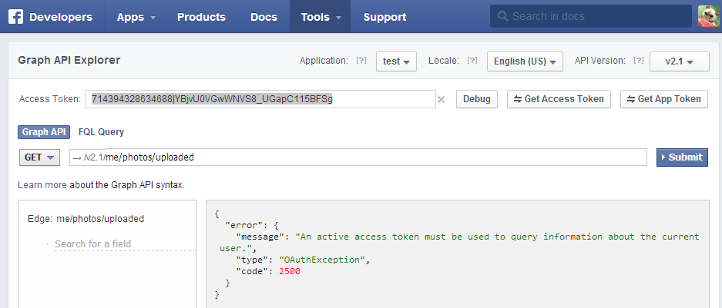

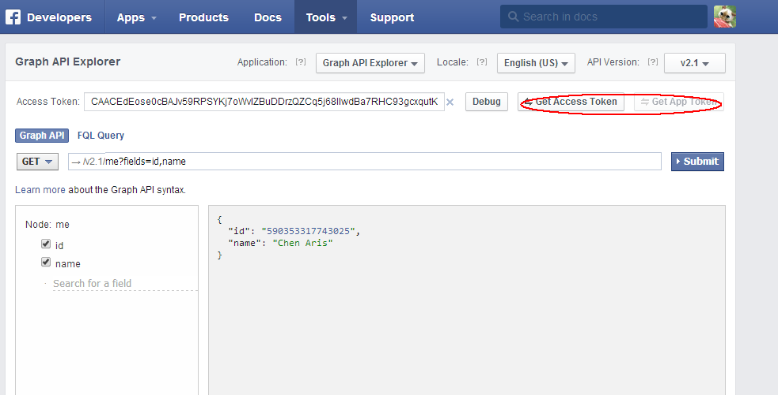
 | https://developers.facebook.com/docs/facebook-login/access-tokens
<TOKEN>
APP使用者登入時(在Facebook API Flow的B動)，會得到一組認證的TOKEN，這組TOKEN包含了
FB存取權限的認證，對帳戶做存取的動作皆需要經由使用者權限授權才會有效。
在Graph API Explorer中可以看到虛擬的TOKEN值，該值是用來模擬FB APP的權限，以便在
Explorer中模擬存取值的結果，在CODE中，該值在登入時便會被賦予，並記錄在Session中。
若是訪問未經授權的層級，將會拿到空的資料包如<右圖所示>，可藉由Get Access Token來
獲得模擬的權限TOKEN。
因此TOKEN必須在權限被更動時一併被更新;筆者第一次在撰寫時，便遺漏了這點，第一次
在使用者權限賦予的選項中並沒有開啟相關權限，而是在第二次測試時才賦予，然而測試
頁面的TOKEN並沒有被更新，因此測試過程一直無法撈取到相關資訊，此時，可設法更新
Session中的資訊來獲得解決。

 | 寫出存取Facebook api 的登入、取檔、上下傳限制及優缺點等

